상품제안서
프리미엄 호텔 수건 미르 160g | 상품코드: F22831

 |  |  |  |  |  |  | 02-412-0044 | www.easy1.co.kr
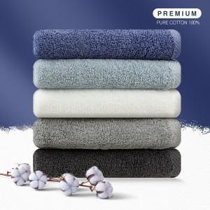

【상세/제작정보】 | ★자수인쇄는 주문전 문의 바랍니다.(난이도, 크기에 따라 비용 추가 있습니다) ★ 11.29 네이비 색상 품절

【인쇄/포장옵션】 | 자수, 나염인쇄 / 포장지포장

【공급단가】 | 수량 | 100~ | 300~ | 500~ | 1,000~ | 3,000~
*VAT별도 | 단가 | 3,910원 | 3,770원 | 3,620원 | 3,480원 | 3,390원

【상품 URL】 | https://dev.easy1.co.kr:443/src/goods_detail.php?gdno=22831

